Sheet1
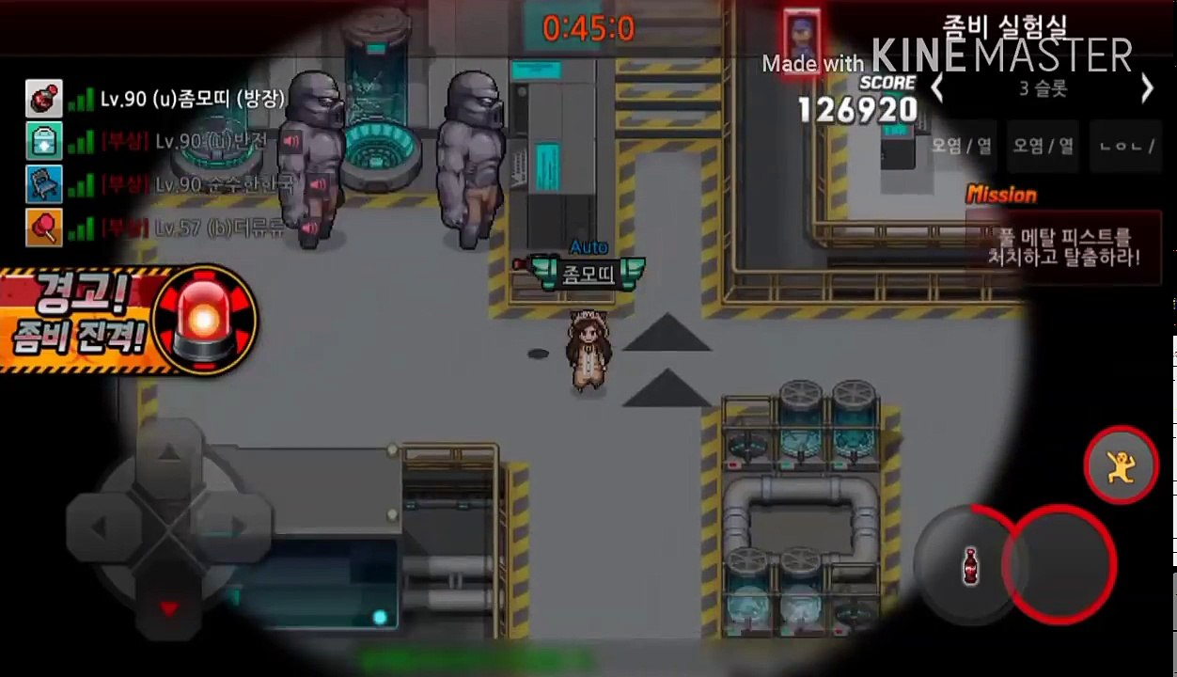
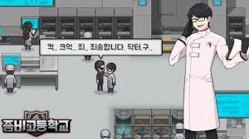
Date | Status |  | 오염된 실험실 탈출하기 게임 (월드워Z버전)_Fron-Top View(1인칭 시점 가능?)

2019-07-29 | 명세 작성
 | 배경(Stage) / 캐릭터 움직임
2019-07-30 | 공격 코드 작성 시작 |  | 스토리 : 폭발이 일어났다 / 세계가 오염되서 마을[실험실]에 갇혀버린 사람들, 마을[실험실] 주변을 점령하고 있는 몬스터와 오염된 구역들을 정화시키는 게임
 | 몬스터 움직임 코드 작성 시작
2019-07-31 | 공격 코드 작성 마무리 | 아이템 마무리 | 정화 방법 : 몬스터 다죽이기 / 몬스터를 죽여서 나오는 약물을 제어함에 넣으면 된다.
 | 몬스터 공격 코드 작성 마무리 |  | 이스터에그 : 벽을 깨면 몬스터가 나온다 / 숨겨진 의문의실험실이 등장 / 구급상자 아이템 드롭 / 갇혀있던 사람이 탈출
2019-08-01 | 디버깅 | 스테이지나누고/ 몬스터 레벨 나눠서 배치시키기 | 사람(HP/탄약수) : 음식과 의약품으로 HP회복(일정 HP이하는 자동으로 HP가 깎인다/이외는 자동HP회복), 무기를 구해서 몬스터로부터 자신을 방어하고, 약물을 획득해 실험실을 정화시킨다.
 | 화면에 현재상태 표시/ 배경음악 | 기타 화면 요소들 | 몬스터(HP) : 공격당하지 않으면 HP가 자동으로 충전된다. (좀비 - 원거리로 좀비가 공격 : 오염된 바닥 (화상입는다) ) - 아이템드롭(무기, 약물) - 몬스터등급(속도와 타격량)
2019-08-02 | 보고서작성 | 마무리 | 지능적 요소 : 몬스터의 사정범위내에 들어오면 좀비가 달려오는 속도가 빨라진다. 좀비가 좀비를 불러들인다.
 |  |  | 기타 : 총 쏠 때 화면 흔들리기(타격감) / 맵마다 배경음악 / 좀비 킬 수 표시 / HP, 탄약 표시 / 이벤트

 |  |  | 순서2 : 실험실1-복도-의무실-실험실2- … -탈출구
Reference
 | 프로젝트 좀보이드 |  |  |  |  | Mode | 0 | 1
 | 좀비 프론티어
 | Zombie Assault |  | Main |  |  |  |  |  | 개발일정
 | 데드라이트 |  |  | New Game |  |  |  |  | 어떤 기능들이 들어갈 것인지
 | Steam Splatter |  |  | Import |  |  |  |  | 이미지 크기
 |  |  |  | Exit |  |  |  |  | 액션 이나 그런것들은 아웃라인만 | 캐릭터 액션 | 적 액션 | 충돌
tot 사양 | Stack Memory | 2M |  | Music
 | Tot Memory | 24M 이하로 |  | Key Intro
 | Global variables 사용하기 |  |  | Opening | 개발자 서명
 | Local variables 사용 | 스테이지별, 그때 잠깐 달라지는 stat들
 | 타이머사용 매우중요 | 스탑워치이용해서(전체시간잘 재서) 타이머 시간 조정 잘하기 | Game
 |  |  |  |  | Opening | Story 1 entry
 |  |  |  |  | Character | Import
 |  |  |  |  |  | Normal | Jump, Move, Hide | Breaking Wall
 |  |  |  |  |  | Battle | Hide, Move(전환속도) | Attack
 |  |  |  |  |  | Healed | Standing | Sitting
 |  |  |  |  |  | Dead | Exit | Resurrection
 |  |  |  |  | Customize | Weapons
 |  |  |  |  |  | Armor
 |  |  |  |  | Monster | Attack
 |  |  |  |  |  | HP
 |  |  |  |  | Farming | Box
 |  |  |  |  |  | Monster

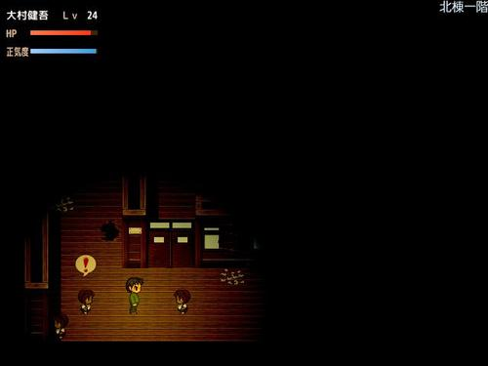
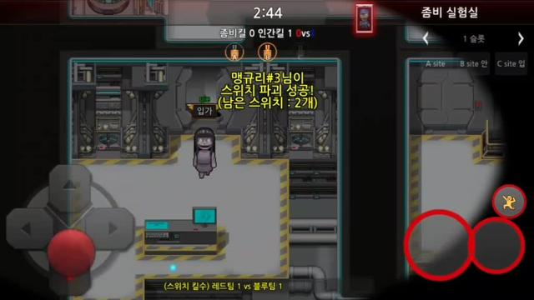
 |  |  | Map | Base camp
 |  |  |  | Dungeon 1
 |  |  |  | Healing Spot
 |  |  |  | 맵 전환

